F02.CFG-Paths
 |  | VVSS, Info Romana, 2025-2026

F02. Generare Bon Fiscal

F02. Covered source code |  |  |  | F02. Control Flow Graph (CFG) | F02. Cyclomatic Complexity (CC)

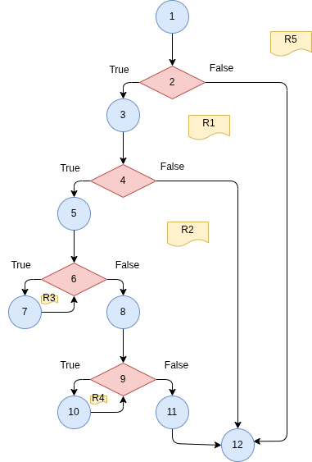
Line No. | Source code |  |  |  | CC1 = No. of regions = |  | 5
Req02_L01 | if(o == null) { throw new NullPointerException(); } |  |  |  | CC2 = Edges - Nodes + 2 = |  | 15 – 12+ 2 = 5
Req02_L02 | if(products == null) { Throw new NullPointerException(); } |  |  |  | CC3 = No. of Conditions + 1 = |  | 4+ 1 = 5
Req02_L03 | StringBuilder sb = new StringBuilder(); sb.append("===== BON FISCAL =====\n").append("Comanda #").append(o.getId()).append("\n"); Map<Integer, Product> mapProducts = new HashMap<Integer, Product>();
Req02_L04 | for(Product product : products) { mapProducts.put(product.getId(), product); }
Req02_L05 | for (OrderItem i : o.getItems()) { Product p = mapProducts.get(i.getProduct().getId()); sb.append(p.getNume()).append(": ").append(p.getPret()).append(" x ").append(i.getQuantity()).append(" = ").append(i.getTotal()).append(" RON\n"); } |  |  |  | F02. Individual Paths
Req02_L06 | sb.append("---------------------\nTOTAL: ").append(o.getTotalPrice()).append(" RON\n=====================\n"); return sb.toString();
 |  |  |  |  | Path No. | Path
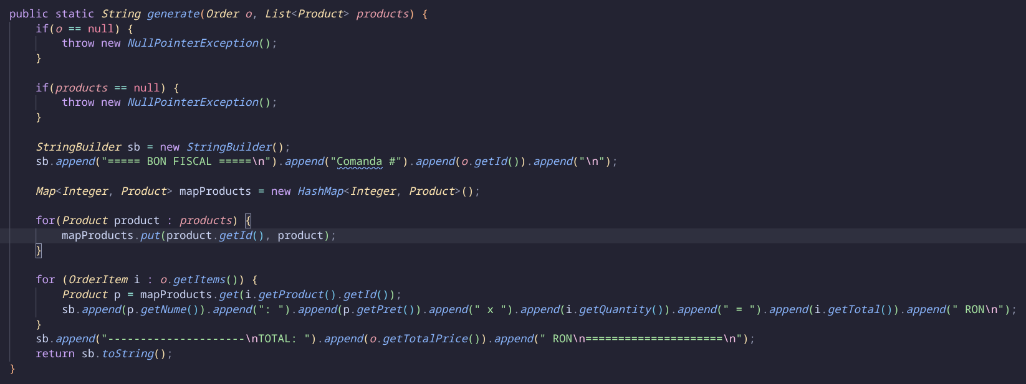
 |  |  |  |  | F02_P01 | 1 - 2(F) – 12
 |  |  |  |  | F02_P02 | 1 - 2(T) – 3 – 4 (F) – 12
 |  |  |  |  | F02_P03 | 1 - 2(T) – 3 – 4 (T) – 5 – 6(F) – 8 – 9(F) - 11 - 12
 |  |  |  |  | F02_P04 | 1 - 2(T) – 3 – 4 (T) – 5 – 6(F) – 8 – 9(T) – 10 - 9(F) – 11 - 12
 |  |  |  |  | F02_P05 | 1 - 2(T) – 3 – 4 (T) – 5 – 6(T) – 7 - 6(F) – 8 – 9(F) - 11 - 12

 |  |  | X

